Impreso de Licencias

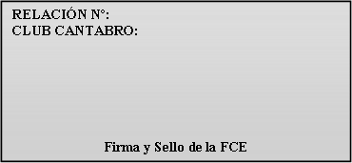
A-00/17

Ampliación licencias Año 2020
Fecha: 01-01-2017


CLUB O ENTIDAD:
DOMICILIO CLUB:
C.P. |  | POBLACION:
FECHA:

A: España B: Europa B1 : Todo el Mundo
 |  | Termina de rellenar la Cabecera

 |  |  |  |  |  |  |  |  |  | Firma y sello del club

DNI/NIF | NOMBRE | APELLIDOS | FECHA NAC. | LICENCIA ANTERIOR |  | LICENCIA
 |  |  |  |  |  | BASICA |  |  | PLUS
 |  |  |  | CATEGORIA | MODALIDAD | A | B | B1 | A | B | B1

CATEGORIAS DE LICENCIAS (Se pondrán las siguientes abreviaturas):
INF = INFANTILES (hasta 13 años) JUV = JUVENILES (de 14 a 17 años) MAY = MAYORES (de 18 en adelante)

FEDERACIÓN CANTABRA DE ESPELEOLOGÍA

DNI/NIF | NOMBRE | APELLIDOS | FECHA NAC. | LICENCIA ANTERIOR |  | LICENCIA
 |  |  |  |  |  | BASICA |  |  | PLUS
 |  |  |  | CATEGORIA | MODALIDAD | A | B | B1 | A | B | B1

